Sheet1
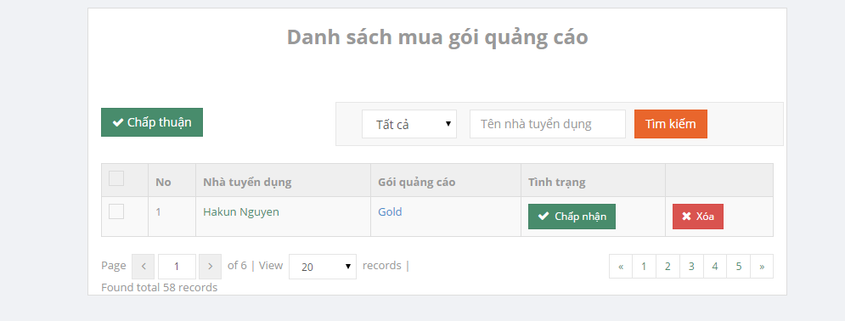

 | chọn gói quảng cáo hoặc điền tên vào text box
 | thì lọc luôn kết quả. Ko cần xài nút tìm kiếm

 | click là xóa luôn ko có message xác nhận

dùng 1 trong 2 cái thôi
hình như vẫn chưa dùng đc

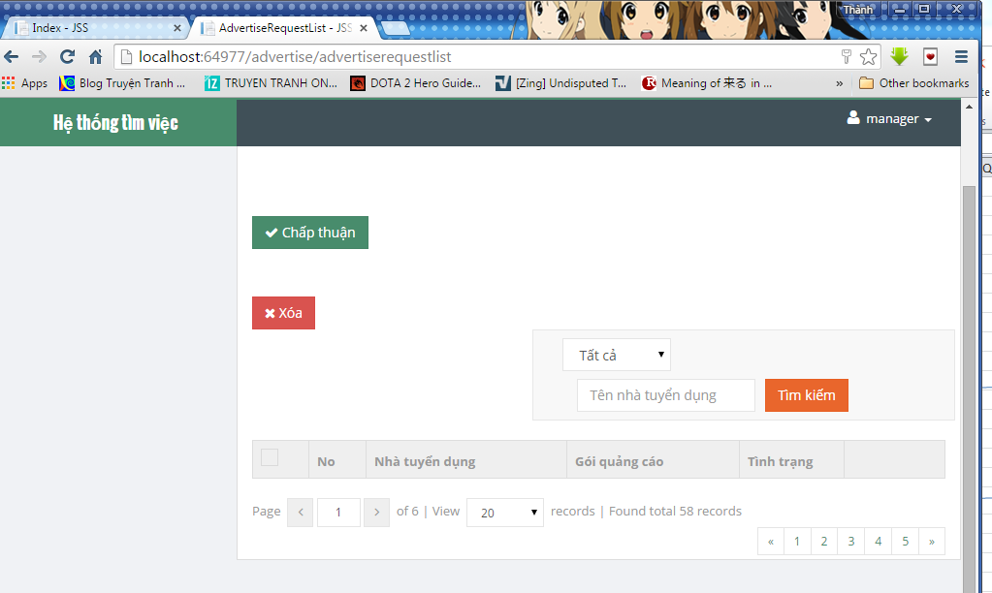

 |  | dùng độ phân giải 1024x768
 |  | vỡ màn hình rồi

